P1
三河港 貿易概況

【当期】 |  |  |  |  |  |  |  |  |  |  |  |  |  |  |  |  | （単位：百万円、％）
区 分 |  | 輸 出 額 |  |  |  | 輸 入 額 |  |  |  | 輸出入額 |  |  |  | 差引額(▲は輸入超過）
 |  | 前年同期比 |  | 管内比 |  | 前年同期比 |  | 管内比 |  | 前年同期比 |  | 管内比 |  | 前年同期比 |  | 管内比
三河港 |  |  | 1,839,719 |  |  |  | 527,227 |  |  |  | 2,366,946 |  |  |  | 1,312,492
 |  | 98.5 |  | 14.8 |  | 129.1 |  | 7.4 |  | 104.0 |  | 12.1 |  | 89.9 |  | －
名古屋税関 管 内 |  |  | 12,423,300 |  |  |  | 7,146,714 |  |  |  | 19,570,014 |  |  |  | 5,276,586
 |  | 102.2 |  | － |  | 104.6 |  | － |  | 103.1 |  | － |  | 99.2 |  | －

【推移】 |  |  |  |  |  |  |  |  |  |  |  |  |  |  |  |  | （単位：百万円、％）
期 間 |  | 輸 出 額 |  |  |  | 輸 入 額 |  |  |  | 輸出入額 |  |  |  | 差引額(▲は輸入超過）
 |  | 金 額 |  |  | 前 年 同期比 | 金 額 |  |  | 前 年 同期比 | 金 額 |  |  | 前 年 同期比 | 金 額 |  |  | 前 年 同期比
令和2年 |  |  | 2,057,577 |  | 80.9 |  | 653,174 |  | 79.0 |  | 2,710,751 |  | 80.5 |  | 1,404,402 |  | 81.9
令和3年 |  |  | 2,337,873 |  | 113.6 |  | 759,104 |  | 116.2 |  | 3,096,977 |  | 114.2 |  | 1,578,768 |  | 112.4
令和4年 |  |  | 2,531,038 |  | 108.3 |  | 871,316 |  | 114.8 |  | 3,402,354 |  | 109.9 |  | 1,659,722 |  | 105.1
令和5年 |  |  | 3,627,078 |  | 143.3 |  | 1,144,474 |  | 131.4 |  | 4,771,552 |  | 140.2 |  | 2,482,604 |  | 149.6
令和6年 |  |  | 3,741,291 |  | 103.1 |  | 865,618 |  | 75.6 |  | 4,606,908 |  | 96.5 |  | 2,875,673 |  | 115.8
令和3年 | 上期 |  | 1,125,436 |  | 135.7 |  | 425,100 |  | 139.1 |  | 1,550,536 |  | 136.6 |  | 700,335 |  | 133.7
令和3年 | 下期 |  | 1,212,437 |  | 98.7 |  | 334,004 |  | 96.1 |  | 1,546,441 |  | 98.1 |  | 878,433 |  | 99.7
令和4年 | 上期 |  | 1,161,141 |  | 103.2 |  | 414,120 |  | 97.4 |  | 1,575,261 |  | 101.6 |  | 747,021 |  | 106.7
令和4年 | 下期 |  | 1,369,897 |  | 113.0 |  | 457,196 |  | 136.9 |  | 1,827,093 |  | 118.1 |  | 912,701 |  | 103.9
令和5年 | 上期 |  | 1,540,011 |  | 132.6 |  | 544,067 |  | 131.4 |  | 2,084,079 |  | 132.3 |  | 995,944 |  | 133.3
令和5年 | 下期 |  | 2,087,067 |  | 152.4 |  | 600,407 |  | 131.3 |  | 2,687,473 |  | 147.1 |  | 1,486,660 |  | 162.9
令和6年 | 上期 |  | 1,867,880 |  | 121.3 |  | 408,442 |  | 75.1 |  | 2,276,323 |  | 109.2 |  | 1,459,438 |  | 146.5
令和6年 | 下期 |  | 1,873,410 |  | 89.8 |  | 457,175 |  | 76.1 |  | 2,330,585 |  | 86.7 |  | 1,416,235 |  | 95.3
令和7年 | 上期 |  | 1,839,719 |  | 98.5 |  | 527,227 |  | 129.1 |  | 2,366,946 |  | 104.0 |  | 1,312,492 |  | 89.9
令和6年 | １月 |  | 241,196 |  | 187.8 |  | 81,278 |  | 96.6 |  | 322,474 |  | 151.7 |  | 159,918 |  | 360.8
 | ２月 |  | 331,234 |  | 133.1 |  | 39,457 |  | 59.7 |  | 370,692 |  | 117.7 |  | 291,777 |  | 159.7
 | ３月 |  | 348,609 |  | 125.3 |  | 79,229 |  | 95.6 |  | 427,837 |  | 118.5 |  | 269,380 |  | 137.9
 | ４月 |  | 351,426 |  | 127.2 |  | 84,634 |  | 70.4 |  | 436,060 |  | 110.0 |  | 266,792 |  | 171.1
 | ５月 |  | 265,910 |  | 104.7 |  | 51,188 |  | 52.3 |  | 317,098 |  | 90.1 |  | 214,722 |  | 137.5
 | ６月 |  | 329,506 |  | 93.0 |  | 72,656 |  | 78.2 |  | 402,162 |  | 90.0 |  | 256,850 |  | 98.3
 | ７月 |  | 339,846 |  | 100.7 |  | 53,220 |  | 39.9 |  | 393,066 |  | 83.5 |  | 286,626 |  | 140.6
 | ８月 |  | 266,321 |  | 85.1 |  | 76,485 |  | 87.4 |  | 342,806 |  | 85.6 |  | 189,836 |  | 84.1
 | ９月 |  | 270,062 |  | 77.1 |  | 81,011 |  | 122.9 |  | 351,074 |  | 84.3 |  | 189,051 |  | 66.5
 | 10月 |  | 300,720 |  | 83.4 |  | 78,167 |  | 67.5 |  | 378,887 |  | 79.6 |  | 222,553 |  | 91.0
 | 11月 |  | 337,093 |  | 97.5 |  | 84,532 |  | 87.4 |  | 421,624 |  | 95.3 |  | 252,561 |  | 101.4
 | 12月 |  | 359,368 |  | 94.5 |  | 83,760 |  | 82.9 |  | 443,129 |  | 92.1 |  | 275,608 |  | 98.8
令和7年 | １月 |  | 256,330 |  | 106.3 |  | 80,479 |  | 99.0 |  | 336,809 |  | 104.4 |  | 175,850 |  | 110.0
 | ２月 |  | 334,321 |  | 100.9 |  | 92,970 |  | 235.6 |  | 427,292 |  | 115.3 |  | 241,351 |  | 82.7
 | ３月 |  | 336,502 |  | 96.5 |  | 101,504 |  | 128.1 |  | 438,006 |  | 102.4 |  | 234,998 |  | 87.2
 | ４月 |  | 344,697 |  | 98.1 |  | 68,774 |  | 81.3 |  | 413,471 |  | 94.8 |  | 275,924 |  | 103.4
 | ５月 |  | 250,897 |  | 94.4 |  | 98,325 |  | 192.1 |  | 349,222 |  | 110.1 |  | 152,572 |  | 71.1
 | ６月 |  | 316,972 |  | 96.2 |  | 85,176 |  | 117.2 |  | 402,147 |  | 100.0 |  | 231,796 |  | 90.2
・令和5年以前：確定値
・令和6年：確々報値
・令和7年：輸出の5月分並びに輸入、輸出入及び差引の4月分以前は、確報値
・管内比とは、三河港が名古屋税関管内に占める割合

【推移グラフ】
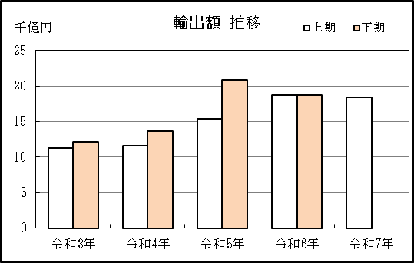
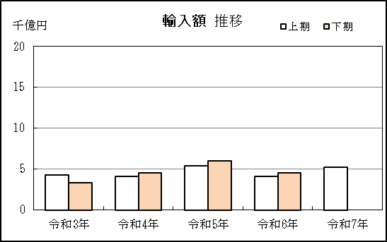

【グラフ作成用データ】

輸出 |  | 上半期 | 下半期 |  | 輸入 |  | 上半期 | 下半期
 |  | 上期 | 下期 |  |  |  | 上期 | 下期
2021年 | 令和3年 | 11 | 12 | 4 | 2021年 | 令和3年 | 4 | 3
2022年 | 令和4年 | 12 | 14 | 3 | 2022年 | 令和4年 | 4 | 5
2023年 | 令和5年 | 15 | 21 | 2 | 2023年 | 令和5年 | 5 | 6
2024年 | 令和6年 | 19 | 19 | 1 | 2024年 | 令和6年 | 4 | 5
2025年 | 令和7年 | 18 |  | 0 | 2025年 | 令和7年 | 5

グラフ単位 |  |  |  |  | グラフ単位
千億円 | 兆円 |  |  |  | 千億円 | 兆円
100000000 | 千億円 |  |  |  | 100000000 | 千億円

P5
衣浦港 貿易概況

【当期】 |  |  |  |  |  |  |  |  |  |  |  |  |  |  |  |  | （単位：百万円、％）
区 分 |  | 輸 出 額 |  |  |  | 輸 入 額 |  |  |  | 輸出入額 |  |  |  | 差引額(▲は輸入超過）
 |  | 前年同期比 |  | 管内比 |  | 前年同期比 |  | 管内比 |  | 前年同期比 |  | 管内比 |  | 前年同期比 |  | 管内比
衣浦港 |  |  | 77,055 |  |  |  | 149,080 |  |  |  | 226,135 |  |  |  | ▲ 72,026
 |  | 98.1 |  | 0.6 |  | 89.2 |  | 2.1 |  | 92.0 |  | 1.2 |  | 81.3 |  | －
名古屋税関 管 内 |  |  | 12,423,300 |  |  |  | 7,146,714 |  |  |  | 19,570,014 |  |  |  | 5,276,586
 |  | 102.2 |  | － |  | 104.6 |  | － |  | 103.1 |  | － |  | 99.2 |  | －

【推移】 |  |  |  |  |  |  |  |  |  |  |  |  |  |  |  |  | （単位：百万円、％）
期 間 |  | 輸 出 額 |  |  |  | 輸 入 額 |  |  |  | 輸出入額 |  |  |  | 差引額(▲は輸入超過）
 |  | 金 額 |  |  | 前 年 同期比 | 金 額 |  |  | 前 年 同期比 | 金 額 |  |  | 前 年 同期比 | 金 額 |  |  | 前 年 同期比
令和2年 |  |  | 132,643 |  | 76.5 |  | 126,826 |  | 64.7 |  | 259,469 |  | 70.2 |  | 5,816 |  | －
令和3年 |  |  | 70,672 |  | 53.3 |  | 254,812 |  | 200.9 |  | 325,484 |  | 125.4 |  | ▲ 184,139 |  | －
令和4年 |  |  | 102,768 |  | 145.4 |  | 629,515 |  | 247.1 |  | 732,283 |  | 225.0 |  | ▲ 526,747 |  | 286.1
令和5年 |  |  | 147,721 |  | 143.7 |  | 462,384 |  | 73.5 |  | 610,105 |  | 83.3 |  | ▲ 314,664 |  | 59.7
令和6年 |  |  | 157,725 |  | 106.8 |  | 336,629 |  | 72.8 |  | 494,355 |  | 81.0 |  | ▲ 178,904 |  | 56.9
令和3年 | 上期 |  | 39,114 |  | 53.9 |  | 95,838 |  | 141.3 |  | 134,952 |  | 96.1 |  | ▲ 56,725 |  | －
令和3年 | 下期 |  | 31,559 |  | 52.5 |  | 158,973 |  | 269.4 |  | 190,532 |  | 160.0 |  | ▲ 127,415 |  | －
令和4年 | 上期 |  | 39,278 |  | 100.4 |  | 215,217 |  | 224.6 |  | 254,494 |  | 188.6 |  | ▲ 175,939 |  | 310.2
令和4年 | 下期 |  | 63,491 |  | 201.2 |  | 414,299 |  | 260.6 |  | 477,789 |  | 250.8 |  | ▲ 350,808 |  | 275.3
令和5年 | 上期 |  | 65,351 |  | 166.4 |  | 282,178 |  | 131.1 |  | 347,529 |  | 136.6 |  | ▲ 216,826 |  | 123.2
令和5年 | 下期 |  | 82,369 |  | 129.7 |  | 180,207 |  | 43.5 |  | 262,576 |  | 55.0 |  | ▲ 97,837 |  | 27.9
令和6年 | 上期 |  | 78,583 |  | 120.2 |  | 167,166 |  | 59.2 |  | 245,749 |  | 70.7 |  | ▲ 88,583 |  | 40.9
令和6年 | 下期 |  | 79,143 |  | 96.1 |  | 169,463 |  | 94.0 |  | 248,606 |  | 94.7 |  | ▲ 90,321 |  | 92.3
令和7年 | 上期 |  | 77,055 |  | 98.1 |  | 149,080 |  | 89.2 |  | 226,135 |  | 92.0 |  | ▲ 72,026 |  | 81.3
令和6年 | １月 |  | 10,755 |  | 155.4 |  | 34,845 |  | 60.7 |  | 45,600 |  | 70.9 |  | ▲ 24,089 |  | 47.8
 | ２月 |  | 14,256 |  | 99.1 |  | 24,120 |  | 39.2 |  | 38,376 |  | 50.6 |  | ▲ 9,864 |  | 21.0
 | ３月 |  | 15,345 |  | 117.6 |  | 28,681 |  | 46.7 |  | 44,026 |  | 59.2 |  | ▲ 13,337 |  | 27.6
 | ４月 |  | 15,047 |  | 140.6 |  | 28,320 |  | 80.9 |  | 43,366 |  | 94.9 |  | ▲ 13,273 |  | 54.7
 | ５月 |  | 13,752 |  | 119.2 |  | 24,721 |  | 69.1 |  | 38,473 |  | 81.3 |  | ▲ 10,969 |  | 45.2
 | ６月 |  | 9,428 |  | 107.7 |  | 26,479 |  | 84.9 |  | 35,908 |  | 89.9 |  | ▲ 17,051 |  | 76.0
 | ７月 |  | 14,142 |  | 127.0 |  | 37,102 |  | 97.1 |  | 51,244 |  | 103.8 |  | ▲ 22,959 |  | 84.8
 | ８月 |  | 16,304 |  | 128.3 |  | 24,686 |  | 70.4 |  | 40,991 |  | 85.8 |  | ▲ 8,382 |  | 37.5
 | ９月 |  | 15,707 |  | 114.8 |  | 27,365 |  | 106.6 |  | 43,072 |  | 109.5 |  | ▲ 11,659 |  | 97.2
 | 10月 |  | 8,523 |  | 56.2 |  | 26,404 |  | 98.0 |  | 34,927 |  | 82.9 |  | ▲ 17,881 |  | 151.9
 | 11月 |  | 15,002 |  | 116.7 |  | 26,563 |  | 102.6 |  | 41,565 |  | 107.3 |  | ▲ 11,561 |  | 88.8
 | 12月 |  | 9,464 |  | 56.3 |  | 27,344 |  | 96.2 |  | 36,808 |  | 81.4 |  | ▲ 17,880 |  | 154.1
令和7年 | １月 |  | 9,361 |  | 87.0 |  | 39,388 |  | 113.0 |  | 48,749 |  | 106.9 |  | ▲ 30,027 |  | 124.6
 | ２月 |  | 14,167 |  | 99.4 |  | 31,607 |  | 131.0 |  | 45,774 |  | 119.3 |  | ▲ 17,440 |  | 176.8
 | ３月 |  | 16,101 |  | 104.9 |  | 20,060 |  | 69.9 |  | 36,161 |  | 82.1 |  | ▲ 3,959 |  | 29.7
 | ４月 |  | 9,795 |  | 65.1 |  | 17,000 |  | 60.0 |  | 26,795 |  | 61.8 |  | ▲ 7,205 |  | 54.3
 | ５月 |  | 14,549 |  | 105.8 |  | 21,339 |  | 86.3 |  | 35,888 |  | 93.3 |  | ▲ 6,789 |  | 61.9
 | ６月 |  | 13,081 |  | 138.7 |  | 19,686 |  | 74.3 |  | 32,768 |  | 91.3 |  | ▲ 6,605 |  | 38.7
・令和5年以前：確定値
・令和6年：確々報値
・令和7年：輸出の5月分並びに輸入、輸出入及び差引の4月分以前は、確報値
・管内比とは、衣浦港が名古屋税関管内に占める割合

【推移グラフ】
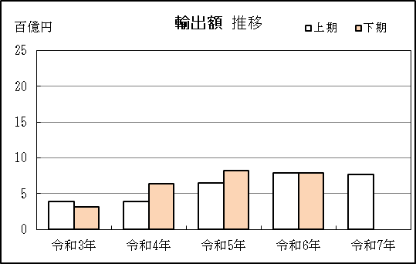
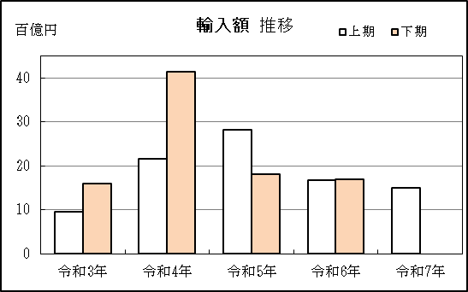

【グラフ作成用データ】

輸出 |  | 上半期 | 下半期 |  | 輸入 |  | 上半期 | 下半期
 |  | 上期 | 下期 |  |  |  | 上期 | 下期
2021年 | 令和3年 | 4 | 3 | 4 | 2021年 | 令和3年 | 10 | 16
2022年 | 令和4年 | 4 | 6 | 3 | 2022年 | 令和4年 | 22 | 41
2023年 | 令和5年 | 7 | 8 | 2 | 2023年 | 令和5年 | 28 | 18
2024年 | 令和6年 | 8 | 8 | 1 | 2024年 | 令和6年 | 17 | 17
2025年 | 令和7年 | 8 |  | 0 | 2025年 | 令和7年 | 15

グラフ単位 |  |  |  |  | グラフ単位
百億円 | 兆円 |  |  |  | 百億円 | 兆円
10000000 | 千億円 |  |  |  | 10000000 | 千億円

